Sheet1
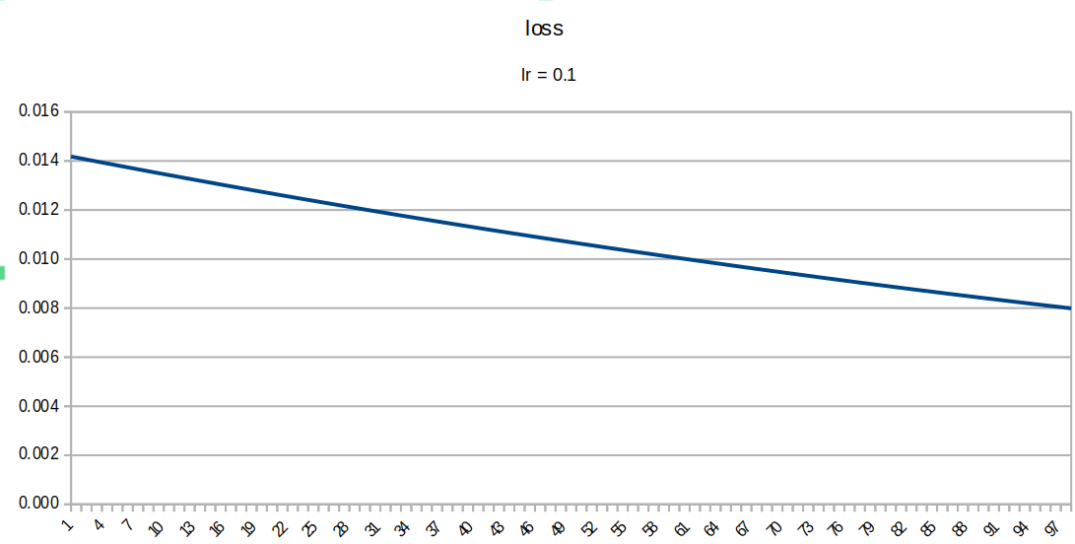
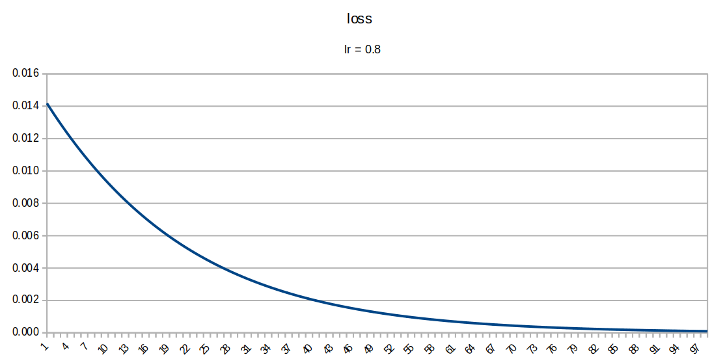
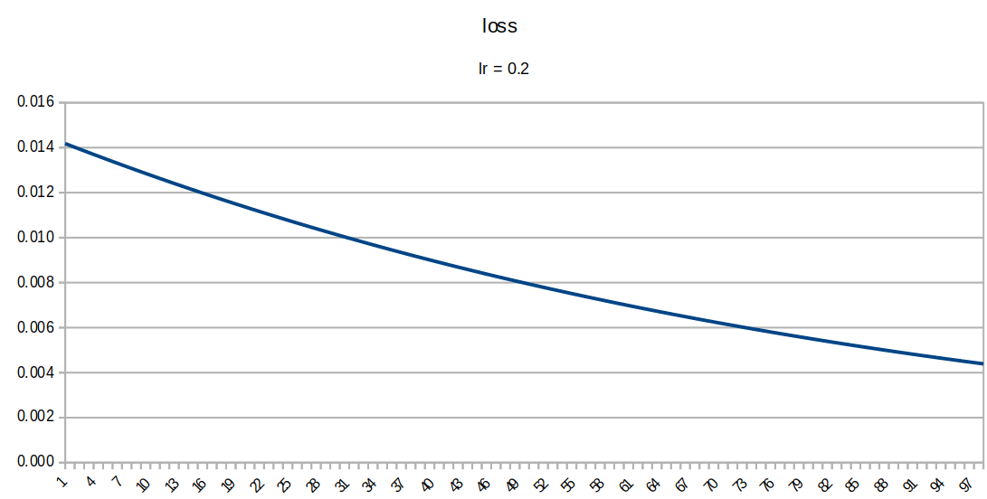
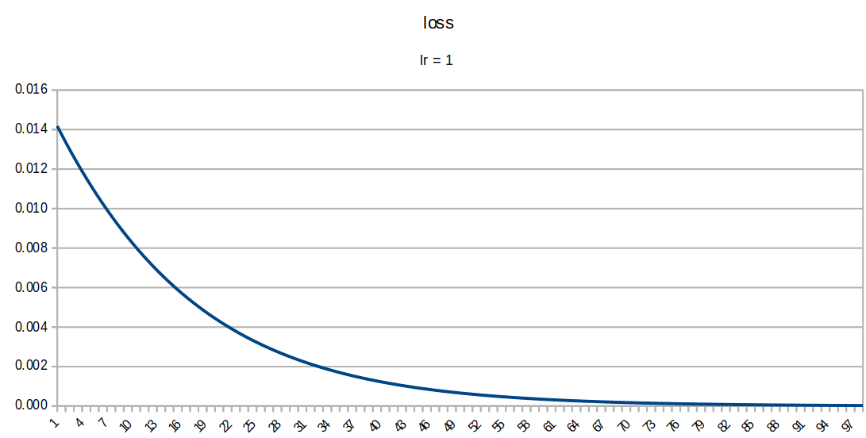
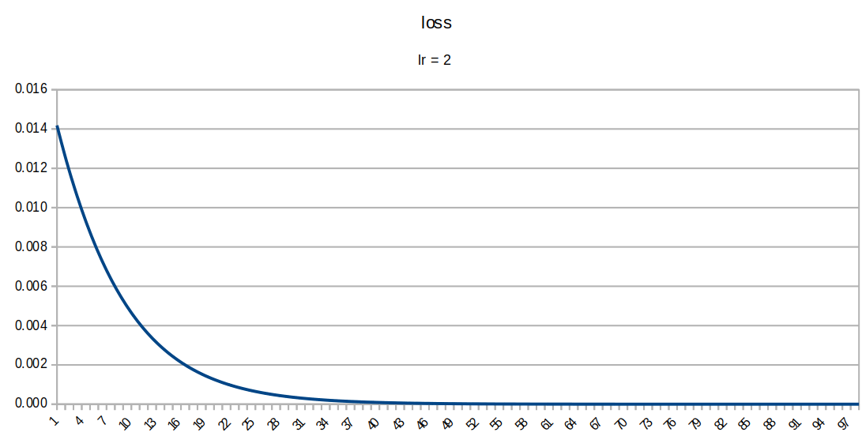
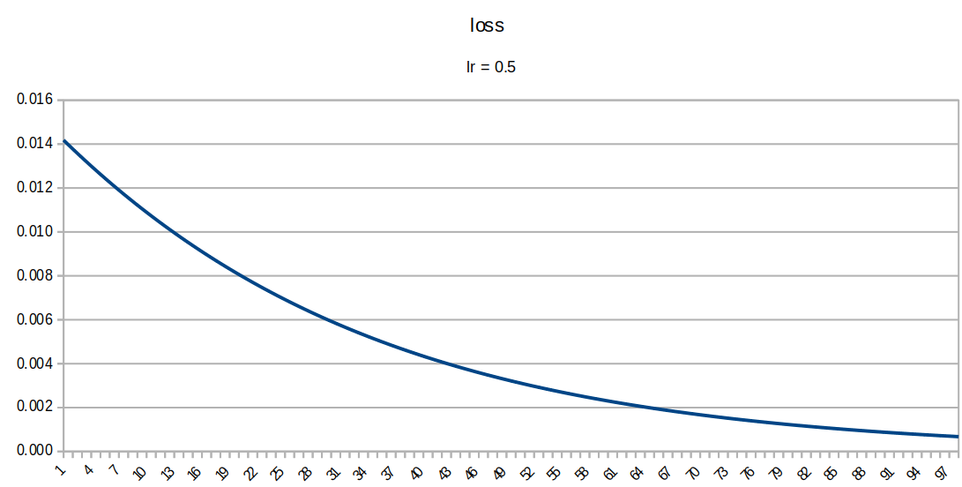
loss lr = 2
 |  |  |  |  |  |  |  |  |  |  |  |  |  |  |  | η = | 2
t1 | t2 | i1 | i2 | w1 | w2 | w3 | w4 | h1 | a_h1 | h2 | a_h2 | w5 | w6 | w7 | w8 | o1 | a_o1 | o2 | a_o2 | E1 | E2 | E_tot | ∂E/∂w1 | ∂E/∂w2 | ∂E/∂w3 | ∂E/∂w4 | ∂E/∂w5 | ∂E/∂w6 | ∂E/∂w7 | ∂E/∂w8
0.5 | 0.5 | 0.05 | 0.1 | 0.15 | 0.20 | 0.25 | 0.30 | 0.02750000 | 0.50687457 | 0.04250000 | 0.51062340 | 0.40 | 0.45 | 0.50 | 0.55 | 0.43253036 | 0.60647773 | 0.53428015 | 0.63048084 | 0.00566875 | 0.0085126242 | 0.0141813779 | 0.0003169934 | 0.0006339868 | 0.0003517763 | 0.0007035526 | 0.0128808186 | 0.0129760849 | 0.0154083483 | 0.0155223081
0.5 | 0.5 | 0.05 | 0.1 | 0.14936601 | 0.19873203 | 0.24929645 | 0.29859289 | 0.02734150 | 0.50683495 | 0.04232411 | 0.51057945 | 0.37423836 | 0.42404783 | 0.46918330 | 0.51895538 | 0.40618719 | 0.60017329 | 0.50276645 | 0.62310924 | 0.00501734 | 0.0075779421 | 0.0125952858 | 0.0002819569 | 0.0005639138 | 0.0003148225 | 0.0006296449 | 0.0121833564 | 0.0122733671 | 0.0146533484 | 0.0147616074
0.5 | 0.5 | 0.05 | 0.1 | 0.14880210 | 0.19760420 | 0.24866680 | 0.29733360 | 0.02720052 | 0.50679971 | 0.04216670 | 0.51054011 | 0.34987165 | 0.39950110 | 0.43987661 | 0.48943217 | 0.38127619 | 0.59418087 | 0.47280409 | 0.61604723 | 0.00443502 | 0.0067334801 | 0.0111684979 | 0.0002502000 | 0.0005003999 | 0.0002812128 | 0.0005624256 | 0.0115093348 | 0.0115942787 | 0.0139111476 | 0.0140138179
0.5 | 0.5 | 0.05 | 0.1 | 0.14830170 | 0.19660340 | 0.24810438 | 0.29620875 | 0.02707542 | 0.50676844 | 0.04202609 | 0.51050498 | 0.32685298 | 0.37631254 | 0.41205431 | 0.46140453 | 0.35774820 | 0.58849523 | 0.44436543 | 0.60929873 | 0.00391570 | 0.0059731065 | 0.0098888092 | 0.0002215337 | 0.0004430673 | 0.0002507635 | 0.0005015270 | 0.0108604354 | 0.0109405122 | 0.0131855966 | 0.0132828174
0.5 | 0.5 | 0.05 | 0.1 | 0.14785863 | 0.19571726 | 0.24760285 | 0.29520570 | 0.02696466 | 0.50674076 | 0.04190071 | 0.51047365 | 0.30513211 | 0.35443151 | 0.38568312 | 0.43483890 | 0.33555082 | 0.58310936 | 0.41741515 | 0.60286455 | 0.00345358 | 0.0052905582 | 0.0087441412 | 0.0001957540 | 0.0003915080 | 0.0002232741 | 0.0004465483 | 0.0102378306 | 0.0103132472 | 0.0124798677 | 0.0125718003
0.5 | 0.5 | 0.05 | 0.1 | 0.14746712 | 0.19493425 | 0.24715630 | 0.29431260 | 0.02686678 | 0.50671629 | 0.04178908 | 0.51044575 | 0.28465645 | 0.33380502 | 0.36072338 | 0.40969530 | 0.31462941 | 0.57801484 | 0.39191164 | 0.59674280 | 0.00304316 | 0.0046795849 | 0.0077227429 | 0.0001726493 | 0.0003452985 | 0.0001985352 | 0.0003970705 | 0.0096422476 | 0.0097132150 | 0.0117964912 | 0.0118833140
0.5 | 0.5 | 0.05 | 0.1 | 0.14712183 | 0.19424365 | 0.24675923 | 0.29351846 | 0.02678046 | 0.50669471 | 0.04168981 | 0.51042094 | 0.26537195 | 0.31437859 | 0.33713040 | 0.38592867 | 0.29492798 | 0.57320215 | 0.36780827 | 0.59092927 | 0.00267928 | 0.0041340663 | 0.0068133440 | 0.0001520059 | 0.0003040118 | 0.0001763344 | 0.0003526689 | 0.0090740312 | 0.0091407615 | 0.0111374046 | 0.0112193090
0.5 | 0.5 | 0.05 | 0.1 | 0.14681781 | 0.19363563 | 0.24640656 | 0.29281312 | 0.02670445 | 0.50667572 | 0.04160164 | 0.51039891 | 0.24722389 | 0.29609707 | 0.31485559 | 0.36349005 | 0.27638996 | 0.56866095 | 0.34505461 | 0.58541782 | 0.00235716 | 0.0036481022 | 0.0060052655 | 0.0001336134 | 0.0002672268 | 0.0001564614 | 0.0003129228 | 0.0085332036 | 0.0085959079 | 0.0105040107 | 0.0105811971
0.5 | 0.5 | 0.05 | 0.1 | 0.14655059 | 0.19310117 | 0.24609364 | 0.29218728 | 0.02663765 | 0.50665902 | 0.04152341 | 0.51037936 | 0.23015748 | 0.27890525 | 0.29384757 | 0.34232766 | 0.25895885 | 0.56438034 | 0.32359749 | 0.58020074 | 0.00207241 | 0.0032160791 | 0.0052884930 | 0.0001172679 | 0.0002345359 | 0.0001387117 | 0.0002774233 | 0.0080195199 | 0.0080784064 | 0.0098972397 | 0.0099699140
0.5 | 0.5 | 0.05 | 0.1 | 0.14631605 | 0.19263210 | 0.24581622 | 0.29163243 | 0.02657901 | 0.50664436 | 0.04145405 | 0.51036203 | 0.21411844 | 0.26274844 | 0.27405309 | 0.32238783 | 0.24257873 | 0.56034904 | 0.30338196 | 0.57526906 | 0.00182100 | 0.0028327154 | 0.0046537186 | 0.0001027751 | 0.0002055503 | 0.0001228895 | 0.0002457790 | 0.0075325188 | 0.0075877911 | 0.0093176116 | 0.0093859826
0.5 | 0.5 | 0.05 | 0.1 | 0.14611050 | 0.19222100 | 0.24557044 | 0.29114087 | 0.02652763 | 0.50663152 | 0.04139261 | 0.51034668 | 0.19905341 | 0.24757286 | 0.25541787 | 0.30361586 | 0.22719471 | 0.55655562 | 0.28435209 | 0.57061287 | 0.00159927 | 0.0024930888 | 0.0040923577 | 0.0000899518 | 0.0001799035 | 0.0001088099 | 0.0002176198 | 0.0070715671 | 0.0071234233 | 0.0087652976 | 0.0088295740
0.5 | 0.5 | 0.05 | 0.1 | 0.14593060 | 0.19186119 | 0.24535282 | 0.29070563 | 0.02648265 | 0.50662028 | 0.04133820 | 0.51033308 | 0.18491027 | 0.23332601 | 0.23788727 | 0.28595672 | 0.21275327 | 0.55298860 | 0.26645169 | 0.56622159 | 0.00140390 | 0.0021926497 | 0.0035965453 | 0.0000786269 | 0.0001572539 | 0.0000962998 | 0.0001925996 | 0.0066358989 | 0.0066845306 | 0.0082401771 | 0.0083005658
0.5 | 0.5 | 0.05 | 0.1 | 0.14577334 | 0.19154669 | 0.24516022 | 0.29032044 | 0.02644334 | 0.50661045 | 0.04129005 | 0.51032105 | 0.17163847 | 0.21995695 | 0.22140692 | 0.26935558 | 0.19920250 | 0.54963660 | 0.24962488 | 0.56208417 | 0.00123190 | 0.0019272220 | 0.0031591179 | 0.0000686428 | 0.0001372855 | 0.0000851987 | 0.0001703974 | 0.0062246490 | 0.0062702406 | 0.0077418904 | 0.0077985948
0.5 | 0.5 | 0.05 | 0.1 | 0.14563606 | 0.19127212 | 0.24498982 | 0.28997964 | 0.02640901 | 0.50660187 | 0.04124746 | 0.51031040 | 0.15918918 | 0.20741647 | 0.20592314 | 0.25375840 | 0.18649232 | 0.54648842 | 0.23381659 | 0.55818929 | 0.00108059 | 0.0016929966 | 0.0027735832 | 0.0000598543 | 0.0001197086 | 0.0000753590 | 0.0001507180 | 0.0058368821 | 0.0058796105 | 0.0072698855 | 0.0073231041
0.5 | 0.5 | 0.05 | 0.1 | 0.14551635 | 0.19103270 | 0.24483910 | 0.28967820 | 0.02637909 | 0.50659439 | 0.04120978 | 0.51030099 | 0.14751541 | 0.19565725 | 0.19138337 | 0.23911219 | 0.17457457 | 0.54353314 | 0.21897292 | 0.55452553 | 0.00094757 | 0.0014865169 | 0.0024340839 | 0.0000521294 | 0.0001042588 | 0.0000666457 | 0.0001332914 | 0.0054716161 | 0.0055116503 | 0.0068234603 | 0.0068733855
0.5 | 0.5 | 0.05 | 0.1 | 0.14541209 | 0.19082418 | 0.24470581 | 0.28941162 | 0.02635302 | 0.50658787 | 0.04117645 | 0.51029266 | 0.13657218 | 0.18463395 | 0.17773645 | 0.22536542 | 0.16340316 | 0.54076014 | 0.20504145 | 0.55108152 | 0.00083069 | 0.0013046610 | 0.0021353553 | 0.0000453484 | 0.0000906967 | 0.0000589361 | 0.0001178722 | 0.0051278424 | 0.0051653434 | 0.0064017978 | 0.0064486155
0.5 | 0.5 | 0.05 | 0.1 | 0.14532139 | 0.19064279 | 0.24458794 | 0.28917588 | 0.02633035 | 0.50658221 | 0.04114698 | 0.51028530 | 0.12631650 | 0.17430326 | 0.16493285 | 0.21246819 | 0.15293408 | 0.53815917 | 0.19197144 | 0.54784601 | 0.00072806 | 0.0011446204 | 0.0018726816 | 0.0000394031 | 0.0000788062 | 0.0000521192 | 0.0001042383 | 0.0048045417 | 0.0048396626 | 0.0060039979 | 0.0060478868
0.5 | 0.5 | 0.05 | 0.1 | 0.14524259 | 0.19048518 | 0.24448370 | 0.28896740 | 0.02631065 | 0.50657728 | 0.04112093 | 0.51027878 | 0.11670741 | 0.16462393 | 0.15292485 | 0.20037241 | 0.14312542 | 0.53572040 | 0.17971405 | 0.54480798 | 0.00063797 | 0.0010038775 | 0.0016418510 | 0.0000341965 | 0.0000683930 | 0.0000460949 | 0.0000921898 | 0.0045006973 | 0.0045335833 | 0.0056291026 | 0.0056702338
0.5 | 0.5 | 0.05 | 0.1 | 0.14517419 | 0.19034839 | 0.24439151 | 0.28878302 | 0.02629355 | 0.50657301 | 0.04109788 | 0.51027302 | 0.10770602 | 0.15555677 | 0.14166665 | 0.18903194 | 0.13393738 | 0.53343438 | 0.16822240 | 0.54195670 | 0.00055893 | 0.0008801825 | 0.0014391113 | 0.0000296417 | 0.0000592835 | 0.0000407734 | 0.0000815468 | 0.0042153053 | 0.0042460940 | 0.0052761183 | 0.0053146552
0.5 | 0.5 | 0.05 | 0.1 | 0.14511491 | 0.19022982 | 0.24430996 | 0.28861993 | 0.02627873 | 0.50656930 | 0.04107749 | 0.51026793 | 0.09927541 | 0.14706458 | 0.13111441 | 0.17840263 | 0.12533221 | 0.53129210 | 0.15745168 | 0.53928180 | 0.00048960 | 0.0007715299 | 0.0012611277 | 0.0000256612 | 0.0000513223 | 0.0000360743 | 0.0000721487 | 0.0039473827 | 0.0039762038 | 0.0049440333 | 0.0049801312
0.5 | 0.5 | 0.05 | 0.1 | 0.14506359 | 0.19012718 | 0.24423781 | 0.28847563 | 0.02626590 | 0.50656610 | 0.04105945 | 0.51026342 | 0.09138064 | 0.13911217 | 0.12122635 | 0.16844237 | 0.11727419 | 0.52928499 | 0.14735914 | 0.53677326 | 0.00042881 | 0.0006761365 | 0.0011049419 | 0.0000221858 | 0.0000443716 | 0.0000319259 | 0.0000638518 | 0.0036959734 | 0.0037229496 | 0.0046318321 | 0.0046656389
0.5 | 0.5 | 0.05 | 0.1 | 0.14501922 | 0.19003843 | 0.24417396 | 0.28834793 | 0.02625480 | 0.50656332 | 0.04104349 | 0.51025943 | 0.08398869 | 0.13166627 | 0.11196268 | 0.15911109 | 0.10972955 | 0.52740490 | 0.13790412 | 0.53442150 | 0.00037551 | 0.0005924197 | 0.0009679339 | 0.0000191543 | 0.0000383087 | 0.0000282642 | 0.0000565284 | 0.0034601527 | 0.0034853995 | 0.0043385074 | 0.0043701630
0.5 | 0.5 | 0.05 | 0.1 | 0.14498091 | 0.18996182 | 0.24411743 | 0.28823487 | 0.02624523 | 0.50656093 | 0.04102936 | 0.51025590 | 0.07706839 | 0.12469547 | 0.10328567 | 0.15037077 | 0.10266644 | 0.52564409 | 0.12904805 | 0.53221732 | 0.00032881 | 0.0005189777 | 0.0008477873 | 0.0000165125 | 0.0000330251 | 0.0000250323 | 0.0000500647 | 0.0032390306 | 0.0032626568 | 0.0040630688 | 0.0040927058
0.5 | 0.5 | 0.05 | 0.1 | 0.14494788 | 0.18989577 | 0.24406737 | 0.28813474 | 0.02623697 | 0.50655887 | 0.04101684 | 0.51025277 | 0.07059033 | 0.11817016 | 0.09515953 | 0.14218536 | 0.09605481 | 0.52399526 | 0.12075438 | 0.53015196 | 0.00028789 | 0.0004545705 | 0.0007424566 | 0.0000142124 | 0.0000284248 | 0.0000221800 | 0.0000443599 | 0.0030317538 | 0.0030538619 | 0.0038045502 | 0.0038322936
0.5 | 0.5 | 0.05 | 0.1 | 0.14491946 | 0.18983892 | 0.24402301 | 0.28804602 | 0.02622986 | 0.50655709 | 0.04100575 | 0.51025000 | 0.06452682 | 0.11206244 | 0.08755043 | 0.13452077 | 0.08986638 | 0.52245149 | 0.11298851 | 0.52821712 | 0.00025203 | 0.0003981028 | 0.0006501374 | 0.0000122115 | 0.0000244230 | 0.0000196623 | 0.0000393247 | 0.0028375071 | 0.0028581932 | 0.0035620143 | 0.0035879822
0.5 | 0.5 | 0.05 | 0.1 | 0.14489504 | 0.18979007 | 0.24398369 | 0.28796737 | 0.02622376 | 0.50655556 | 0.04099592 | 0.51024755 | 0.05885181 | 0.10634605 | 0.08042640 | 0.12734480 | 0.08407452 | 0.52100626 | 0.10571781 | 0.52640487 | 0.00022063 | 0.0003486085 | 0.0005692399 | 0.0000104726 | 0.0000209451 | 0.0000174400 | 0.0000348799 | 0.0026555138 | 0.0026748683 | 0.0033345573 | 0.0033588609
0.5 | 0.5 | 0.05 | 0.1 | 0.14487409 | 0.18974818 | 0.24394881 | 0.28789761 | 0.02621852 | 0.50655426 | 0.04098720 | 0.51024537 | 0.05354078 | 0.10099631 | 0.07375729 | 0.12062708 | 0.07865421 | 0.51965342 | 0.09891148 | 0.52470773 | 0.00019313 | 0.0003052359 | 0.0004983644 | 0.0000089627 | 0.0000179254 | 0.0000154779 | 0.0000309557 | 0.0024850357 | 0.0025031434 | 0.0031213107 | 0.0031440548
0.5 | 0.5 | 0.05 | 0.1 | 0.14485617 | 0.18971233 | 0.24391785 | 0.28783570 | 0.02621404 | 0.50655314 | 0.04097946 | 0.51024343 | 0.04857071 | 0.09599003 | 0.06751466 | 0.11433897 | 0.07358192 | 0.51838719 | 0.09254047 | 0.52311862 | 0.00016904 | 0.0002672354 | 0.0004362797 | 0.0000076530 | 0.0000153060 | 0.0000137452 | 0.0000274904 | 0.0023253726 | 0.0023423133 | 0.0029214436 | 0.0029427266
0.5 | 0.5 | 0.05 | 0.1 | 0.14484086 | 0.18968172 | 0.24389036 | 0.28778072 | 0.02621021 | 0.50655218 | 0.04097259 | 0.51024171 | 0.04391996 | 0.09130540 | 0.06167178 | 0.10845352 | 0.06883558 | 0.51720210 | 0.08657748 | 0.52163086 | 0.00014796 | 0.0002339471 | 0.0003819032 | 0.0000065181 | 0.0000130361 | 0.0000122147 | 0.0000244294 | 0.0021758621 | 0.0021917102 | 0.0027341631 | 0.0027540778
0.5 | 0.5 | 0.05 | 0.1 | 0.14482782 | 0.18965565 | 0.24386593 | 0.28773186 | 0.02620696 | 0.50655136 | 0.04096648 | 0.51024019 | 0.03956824 | 0.08692198 | 0.05620345 | 0.10294536 | 0.06439443 | 0.51609305 | 0.08099680 | 0.52023814 | 0.00012949 | 0.0002047911 | 0.0003342842 | 0.0000055356 | 0.0000110712 | 0.0000108623 | 0.0000217246 | 0.0020358775 | 0.0020507033 | 0.0025587150 | 0.0025773481
0.5 | 0.5 | 0.05 | 0.1 | 0.14481675 | 0.18963350 | 0.24384421 | 0.28768841 | 0.02620419 | 0.50655067 | 0.04096105 | 0.51023883 | 0.03549648 | 0.08282057 | 0.05108602 | 0.09779067 | 0.06023904 | 0.51505521 | 0.07577425 | 0.51893450 | 0.00011333 | 0.0001792577 | 0.0002925874 | 0.0000046861 | 0.0000093723 | 0.0000096669 | 0.0000193338 | 0.0019048278 | 0.0019186967 | 0.0023943829 | 0.0024118162
0.5 | 0.5 | 0.05 | 0.1 | 0.14480738 | 0.18961476 | 0.24382487 | 0.28764974 | 0.02620184 | 0.50655009 | 0.04095622 | 0.51023762 | 0.03168683 | 0.07898318 | 0.04629725 | 0.09296704 | 0.05635115 | 0.51408406 | 0.07088716 | 0.51771437 | 0.00009918 | 0.0001568995 | 0.0002560799 | 0.0000039525 | 0.0000079050 | 0.0000086098 | 0.0000172197 | 0.0017821555 | 0.0017951291 | 0.0022404884 | 0.0022567985
0.5 | 0.5 | 0.05 | 0.1 | 0.14479947 | 0.18959895 | 0.24380765 | 0.28761530 | 0.02619987 | 0.50654959 | 0.04095191 | 0.51023655 | 0.02812252 | 0.07539292 | 0.04181628 | 0.08845344 | 0.05271367 | 0.51317537 | 0.06631420 | 0.51657248 | 0.00008680 | 0.0001373235 | 0.0002241186 | 0.0000033198 | 0.0000066395 | 0.0000076747 | 0.0000153493 | 0.0016673357 | 0.0016794715 | 0.0020963897 | 0.0021116484
0.5 | 0.5 | 0.05 | 0.1 | 0.14479284 | 0.18958567 | 0.24379230 | 0.28758461 | 0.02619821 | 0.50654918 | 0.04094808 | 0.51023559 | 0.02478784 | 0.07203398 | 0.03762350 | 0.08423014 | 0.04931056 | 0.51232514 | 0.06203537 | 0.51550387 | 0.00007595 | 0.0001201850 | 0.0001961396 | 0.0000027748 | 0.0000055495 | 0.0000068469 | 0.0000136938 | 0.0015598744 | 0.0015712263 | 0.0019614804 | 0.0019757551
0.5 | 0.5 | 0.05 | 0.1 | 0.14478729 | 0.18957457 | 0.24377861 | 0.28755722 | 0.02619682 | 0.50654883 | 0.04094465 | 0.51023473 | 0.02166810 | 0.06889153 | 0.03370054 | 0.08027863 | 0.04612680 | 0.51152966 | 0.05803191 | 0.51450391 | 0.00006647 | 0.0001051817 | 0.0001716482 | 0.0000023061 | 0.0000046122 | 0.0000061138 | 0.0000122277 | 0.0014593070 | 0.0014699256 | 0.0018351889 | 0.0018485427
0.5 | 0.5 | 0.05 | 0.1 | 0.14478267 | 0.18956535 | 0.24376638 | 0.28753276 | 0.02619567 | 0.50654854 | 0.04094160 | 0.51023397 | 0.01874948 | 0.06595167 | 0.03003016 | 0.07658155 | 0.04314831 | 0.51078540 | 0.05428624 | 0.51356823 | 0.00005816 | 0.0000920484 | 0.0001502109 | 0.0000019037 | 0.0000038074 | 0.0000054643 | 0.0000109285 | 0.0013651971 | 0.0013751297 | 0.0017169762 | 0.0017294682
0.5 | 0.5 | 0.05 | 0.1 | 0.14477887 | 0.18955773 | 0.24375545 | 0.28751091 | 0.02619472 | 0.50654830 | 0.04093886 | 0.51023329 | 0.01601909 | 0.06320141 | 0.02659621 | 0.07312261 | 0.04036191 | 0.51008911 | 0.05078185 | 0.51269274 | 0.00005090 | 0.0000805528 | 0.0001314478 | 0.0000015588 | 0.0000031177 | 0.0000048883 | 0.0000097766 | 0.0012771348 | 0.0012864256 | 0.0016063351 | 0.0016180207
0.5 | 0.5 | 0.05 | 0.1 | 0.14477575 | 0.18955150 | 0.24374568 | 0.28749135 | 0.02619394 | 0.50654811 | 0.04093642 | 0.51023268 | 0.01346482 | 0.06062856 | 0.02338354 | 0.06988657 | 0.03775525 | 0.50943769 | 0.04750330 | 0.51187359 | 0.00004454 | 0.0000704911 | 0.0001150261 | 0.0000012639 | 0.0000025278 | 0.0000043773 | 0.0000087546 | 0.0011947354 | 0.0012034258 | 0.0015027884 | 0.0015137195
0.5 | 0.5 | 0.05 | 0.1 | 0.14477322 | 0.18954644 | 0.24373692 | 0.28747384 | 0.02619331 | 0.50654795 | 0.04093423 | 0.51023213 | 0.01107535 | 0.05822171 | 0.02037796 | 0.06685913 | 0.03531678 | 0.50882828 | 0.04443609 | 0.51110719 | 0.00003897 | 0.0000616849 | 0.0001006541 | 0.0000010123 | 0.0000020245 | 0.0000039236 | 0.0000078473 | 0.0011176380 | 0.0011257667 | 0.0014058876 | 0.0014161128
0.5 | 0.5 | 0.05 | 0.1 | 0.14477120 | 0.18954239 | 0.24372907 | 0.28745815 | 0.02619280 | 0.50654783 | 0.04093227 | 0.51023164 | 0.00884007 | 0.05597018 | 0.01756619 | 0.06402690 | 0.03303567 | 0.50825817 | 0.04156666 | 0.51039017 | 0.00003410 | 0.0000539778 | 0.0000880765 | 0.0000007980 | 0.0000015961 | 0.0000035206 | 0.0000070411 | 0.0010455039 | 0.0010531072 | 0.0013152114 | 0.0013247761
0.5 | 0.5 | 0.05 | 0.1 | 0.14476960 | 0.18953920 | 0.24372203 | 0.28744407 | 0.02619240 | 0.50654773 | 0.04093051 | 0.51023120 | 0.00674906 | 0.05386396 | 0.01493576 | 0.06137735 | 0.03090180 | 0.50772483 | 0.03888232 | 0.50971935 | 0.00002984 | 0.0000472329 | 0.0000770695 | 0.0000006163 | 0.0000012325 | 0.0000031622 | 0.0000063243 | 0.0009780159 | 0.0009851277 | 0.0012303642 | 0.0012393110
0.5 | 0.5 | 0.05 | 0.1 | 0.14476837 | 0.18953673 | 0.24371571 | 0.28743142 | 0.02619209 | 0.50654765 | 0.04092893 | 0.51023080 | 0.00479303 | 0.05189371 | 0.01247503 | 0.05889873 | 0.02890567 | 0.50722591 | 0.03637115 | 0.50909178 | 0.00002611 | 0.0000413303 | 0.0000674372 | 0.0000004625 | 0.0000009249 | 0.0000028432 | 0.0000056865 | 0.0009148763 | 0.0009215284 | 0.0011509748 | 0.0011593436
0.5 | 0.5 | 0.05 | 0.1 | 0.14476744 | 0.18953488 | 0.24371002 | 0.28742004 | 0.02619186 | 0.50654759 | 0.04092751 | 0.51023045 | 0.00296328 | 0.05005065 | 0.01017308 | 0.05658004 | 0.02703841 | 0.50675919 | 0.03402201 | 0.50850468 | 0.00002284 | 0.0000361648 | 0.0000590081 | 0.0000003328 | 0.0000006656 | 0.0000025592 | 0.0000051185 | 0.0008558065 | 0.0008620286 | 0.0010766950 | 0.0010845231
0.5 | 0.5 | 0.05 | 0.1 | 0.14476678 | 0.18953355 | 0.24370490 | 0.28740981 | 0.02619169 | 0.50654755 | 0.04092623 | 0.51023013 | 0.00125167 | 0.04832659 | 0.00801969 | 0.05441100 | 0.02529171 | 0.50632259 | 0.03182449 | 0.50795545 | 0.00001999 | 0.0000316446 | 0.0000516322 | 0.0000002240 | 0.0000004480 | 0.0000023061 | 0.0000046122 | 0.0008005452 | 0.0008063652 | 0.0010071984 | 0.0010145207
0.5 | 0.5 | 0.05 | 0.1 | 0.14476633 | 0.18953266 | 0.24370029 | 0.28740058 | 0.02619158 | 0.50654752 | 0.04092507 | 0.51022984 | -0.00034942 | 0.04671386 | 0.00600530 | 0.05238195 | 0.02365781 | 0.50591418 | 0.02976881 | 0.50744165 | 0.00001749 | 0.0000276891 | 0.0000451778 | 0.0000001331 | 0.0000002663 | 0.0000020802 | 0.0000041605 | 0.0007488480 | 0.0007542917 | 0.0009421788 | 0.0009490279
0.5 | 0.5 | 0.05 | 0.1 | 0.14476606 | 0.18953213 | 0.24369613 | 0.28739226 | 0.02619152 | 0.50654750 | 0.04092403 | 0.51022958 | -0.00184712 | 0.04520528 | 0.00412094 | 0.05048390 | 0.02212942 | 0.50553213 | 0.02784583 | 0.50696101 | 0.00001530 | 0.0000242278 | 0.0000395300 | 0.0000000577 | 0.0000001154 | 0.0000018786 | 0.0000037572 | 0.0007004857 | 0.0007055775 | 0.0008813494 | 0.0008877559
0.5 | 0.5 | 0.05 | 0.1 | 0.14476595 | 0.18953189 | 0.24369237 | 0.28738475 | 0.02619149 | 0.50654750 | 0.04092309 | 0.51022935 | -0.00324809 | 0.04379413 | 0.00235824 | 0.04870839 | 0.02069974 | 0.50517475 | 0.02604701 | 0.50651138 | 0.00001339 | 0.0000211991 | 0.0000345881 | -0.0000000045 | -0.0000000091 | 0.0000016984 | 0.0000033967 | 0.0006552439 | 0.0006600065 | 0.0008244415 | 0.0008304340
0.5 | 0.5 | 0.05 | 0.1 | 0.14476596 | 0.18953191 | 0.24368898 | 0.28737795 | 0.02619149 | 0.50654750 | 0.04092224 | 0.51022913 | -0.00455858 | 0.04247411 | 0.00070936 | 0.04704752 | 0.01936239 | 0.50484045 | 0.02436434 | 0.50609078 | 0.00001171 | 0.0000185488 | 0.0000302638 | -0.0000000554 | -0.0000001109 | 0.0000015371 | 0.0000030743 | 0.0006129216 | 0.0006173764 | 0.0007712033 | 0.0007768085
0.5 | 0.5 | 0.05 | 0.1 | 0.14476607 | 0.18953213 | 0.24368590 | 0.28737181 | 0.02619152 | 0.50654750 | 0.04092148 | 0.51022894 | -0.00578442 | 0.04123936 | -0.00083305 | 0.04549390 | 0.01811143 | 0.50452773 | 0.02279033 | 0.50569734 | 0.00001025 | 0.0000162298 | 0.0000264800 | -0.0000000967 | -0.0000001933 | 0.0000013927 | 0.0000027855 | 0.0005733310 | 0.0005774978 | 0.0007213990 | 0.0007266420
0.5 | 0.5 | 0.05 | 0.1 | 0.14476626 | 0.18953252 | 0.24368312 | 0.28736624 | 0.02619157 | 0.50654752 | 0.04092078 | 0.51022877 | -0.00693109 | 0.04008436 | -0.00227585 | 0.04404062 | 0.01694127 | 0.50423522 | 0.02131797 | 0.50532929 | 0.00000897 | 0.0000142007 | 0.0000231692 | -0.0000001296 | -0.0000002592 | 0.0000012633 | 0.0000025266 | 0.0005362961 | 0.0005401936 | 0.0006748079 | 0.0006797120
0.5 | 0.5 | 0.05 | 0.1 | 0.14476652 | 0.18953304 | 0.24368059 | 0.28736118 | 0.02619163 | 0.50654753 | 0.04092015 | 0.51022861 | -0.00800368 | 0.03900398 | -0.00362546 | 0.04268119 | 0.01584670 | 0.50396159 | 0.01994070 | 0.50498501 | 0.00000785 | 0.0000124252 | 0.0000202723 | -0.0000001555 | -0.0000003110 | 0.0000011472 | 0.0000022944 | 0.0005016522 | 0.0005052977 | 0.0006312233 | 0.0006358104
0.5 | 0.5 | 0.05 | 0.1 | 0.14476683 | 0.18953366 | 0.24367830 | 0.28735659 | 0.02619171 | 0.50654755 | 0.04091957 | 0.51022847 | -0.00900698 | 0.03799338 | -0.00488791 | 0.04140957 | 0.01482284 | 0.50370564 | 0.01865238 | 0.50466296 | 0.00000687 | 0.0000108716 | 0.0000177375 | -0.0000001755 | -0.0000003510 | 0.0000010429 | 0.0000020857 | 0.0004692452 | 0.0004726551 | 0.0005904515 | 0.0005947421
0.5 | 0.5 | 0.05 | 0.1 | 0.14476718 | 0.18953436 | 0.24367621 | 0.28735242 | 0.02619180 | 0.50654757 | 0.04091905 | 0.51022834 | -0.00994547 | 0.03704807 | -0.00606881 | 0.04022009 | 0.01386512 | 0.50346622 | 0.01744729 | 0.50436171 | 0.00000601 | 0.0000095123 | 0.0000155196 | -0.0000001904 | -0.0000003808 | 0.0000009491 | 0.0000018981 | 0.0004389308 | 0.0004421203 | 0.0005523115 | 0.0005563248
0.5 | 0.5 | 0.05 | 0.1 | 0.14476756 | 0.18953512 | 0.24367431 | 0.28734863 | 0.02619189 | 0.50654760 | 0.04091858 | 0.51022822 | -0.01082333 | 0.03616383 | -0.00717343 | 0.03910744 | 0.01296927 | 0.50324227 | 0.01632003 | 0.50407992 | 0.00000526 | 0.0000083229 | 0.0000135790 | -0.0000002011 | -0.0000004022 | 0.0000008646 | 0.0000017292 | 0.0004105741 | 0.0004135574 | 0.0005166337 | 0.0005203876
0.5 | 0.5 | 0.05 | 0.1 | 0.14476796 | 0.18953593 | 0.24367258 | 0.28734517 | 0.02619199 | 0.50654762 | 0.04091815 | 0.51022811 | -0.01164448 | 0.03533672 | -0.00820670 | 0.03806666 | 0.01213130 | 0.50303279 | 0.01526560 | 0.50381633 | 0.00000460 | 0.0000072822 | 0.0000118811 | -0.0000002082 | -0.0000004164 | 0.0000007885 | 0.0000015770 | 0.0003840488 | 0.0003868392 | 0.0004832594 | 0.0004867707
0.5 | 0.5 | 0.05 | 0.1 | 0.14476838 | 0.18953676 | 0.24367101 | 0.28734201 | 0.02619210 | 0.50654765 | 0.04091775 | 0.51022801 | -0.01241258 | 0.03456304 | -0.00917322 | 0.03709312 | 0.01134747 | 0.50283684 | 0.01427928 | 0.50356976 | 0.00000402 | 0.0000063716 | 0.0000103954 | -0.0000002123 | -0.0000004247 | 0.0000007199 | 0.0000014397 | 0.0003592366 | 0.0003618467 | 0.0004520402 | 0.0004553245
0.5 | 0.5 | 0.05 | 0.1 | 0.14476881 | 0.18953761 | 0.24366957 | 0.28733913 | 0.02619220 | 0.50654768 | 0.04091739 | 0.51022792 | -0.01313105 | 0.03383934 | -0.01007730 | 0.03618247 | 0.01061427 | 0.50265354 | 0.01335667 | 0.50333912 | 0.00000352 | 0.0000055749 | 0.0000090955 | -0.0000002140 | -0.0000004280 | 0.0000006579 | 0.0000013157 | 0.0003360271 | 0.0003384685 | 0.0004228369 | 0.0004259089
0.5 | 0.5 | 0.05 | 0.1 | 0.14476923 | 0.18953847 | 0.24366825 | 0.28733650 | 0.02619231 | 0.50654770 | 0.04091706 | 0.51022784 | -0.01380311 | 0.03316241 | -0.01092298 | 0.03533066 | 0.00992845 | 0.50248209 | 0.01249368 | 0.50312338 | 0.00000308 | 0.0000048777 | 0.0000079581 | -0.0000002136 | -0.0000004273 | 0.0000006018 | 0.0000012036 | 0.0003143168 | 0.0003166004 | 0.0003955196 | 0.0003983931
0.5 | 0.5 | 0.05 | 0.1 | 0.14476966 | 0.18953932 | 0.24366705 | 0.28733409 | 0.02619242 | 0.50654773 | 0.04091676 | 0.51022776 | -0.01443174 | 0.03252921 | -0.01171401 | 0.03453387 | 0.00928694 | 0.50232172 | 0.01168643 | 0.50292157 | 0.00000270 | 0.0000042678 | 0.0000069630 | -0.0000002116 | -0.0000004232 | 0.0000005511 | 0.0000011021 | 0.0002940089 | 0.0002961449 | 0.0003699666 | 0.0003726544
0.5 | 0.5 | 0.05 | 0.1 | 0.14477008 | 0.18954017 | 0.24366595 | 0.28733189 | 0.02619252 | 0.50654776 | 0.04091649 | 0.51022769 | -0.01501976 | 0.03193692 | -0.01245395 | 0.03378856 | 0.00868687 | 0.50217170 | 0.01093134 | 0.50273281 | 0.00000236 | 0.0000037341 | 0.0000060923 | -0.0000002082 | -0.0000004165 | 0.0000005051 | 0.0000010101 | 0.0002750129 | 0.0002770108 | 0.0003460641 | 0.0003485781
0.5 | 0.5 | 0.05 | 0.1 | 0.14477050 | 0.18954100 | 0.24366494 | 0.28732987 | 0.02619263 | 0.50654778 | 0.04091623 | 0.51022763 | -0.01556978 | 0.03138290 | -0.01314608 | 0.03309140 | 0.00812558 | 0.50203138 | 0.01022503 | 0.50255624 | 0.00000206 | 0.0000032672 | 0.0000053304 | -0.0000002038 | -0.0000004076 | 0.0000004634 | 0.0000009267 | 0.0002572440 | 0.0002591128 | 0.0003237055 | 0.0003260570
0.5 | 0.5 | 0.05 | 0.1 | 0.14477091 | 0.18954182 | 0.24366401 | 0.28732802 | 0.02619273 | 0.50654781 | 0.04091600 | 0.51022757 | -0.01608427 | 0.03086467 | -0.01379349 | 0.03243929 | 0.00760055 | 0.50190013 | 0.00956436 | 0.50239107 | 0.00000181 | 0.0000028586 | 0.0000046639 | -0.0000001985 | -0.0000003971 | 0.0000004255 | 0.0000008509 | 0.0002406231 | 0.0002423711 | 0.0003027911 | 0.0003049907
0.5 | 0.5 | 0.05 | 0.1 | 0.14477131 | 0.18954261 | 0.24366316 | 0.28732631 | 0.02619283 | 0.50654783 | 0.04091579 | 0.51022752 | -0.01656552 | 0.03037993 | -0.01439907 | 0.03182931 | 0.00710945 | 0.50177735 | 0.00894637 | 0.50223658 | 0.00000158 | 0.0000025011 | 0.0000040806 | -0.0000001926 | -0.0000003852 | 0.0000003910 | 0.0000007821 | 0.0002250759 | 0.0002267109 | 0.0002832278 | 0.0002852852
0.5 | 0.5 | 0.05 | 0.1 | 0.14477169 | 0.18954338 | 0.24366238 | 0.28732475 | 0.02619292 | 0.50654786 | 0.04091559 | 0.51022747 | -0.01701567 | 0.02992651 | -0.01496552 | 0.03125874 | 0.00665007 | 0.50166251 | 0.00836831 | 0.50209207 | 0.00000138 | 0.0000021884 | 0.0000035703 | -0.0000001862 | -0.0000003724 | 0.0000003597 | 0.0000007194 | 0.0002105332 | 0.0002120625 | 0.0002649282 | 0.0002668527
0.5 | 0.5 | 0.05 | 0.1 | 0.14477206 | 0.18954413 | 0.24366166 | 0.28732331 | 0.02619302 | 0.50654788 | 0.04091541 | 0.51022743 | -0.01743674 | 0.02950238 | -0.01549538 | 0.03072503 | 0.00622038 | 0.50155509 | 0.00782760 | 0.50195689 | 0.00000121 | 0.0000019147 | 0.0000031239 | -0.0000001795 | -0.0000003589 | 0.0000003311 | 0.0000006622 | 0.0001969300 | 0.0001983605 | 0.0002478109 | 0.0002496110
0.5 | 0.5 | 0.05 | 0.1 | 0.14477242 | 0.18954484 | 0.24366099 | 0.28732199 | 0.02619311 | 0.50654790 | 0.04091525 | 0.51022739 | -0.01783060 | 0.02910566 | -0.01599100 | 0.03022581 | 0.00581845 | 0.50145461 | 0.00732183 | 0.50183045 | 0.00000106 | 0.0000016753 | 0.0000027332 | -0.0000001725 | -0.0000003450 | 0.0000003051 | 0.0000006101 | 0.0001842058 | 0.0001855438 | 0.0002317994 | 0.0002334831
0.5 | 0.5 | 0.05 | 0.1 | 0.14477277 | 0.18954553 | 0.24366038 | 0.28732077 | 0.02619319 | 0.50654792 | 0.04091510 | 0.51022735 | -0.01819901 | 0.02873457 | -0.01645460 | 0.02975884 | 0.00544249 | 0.50136062 | 0.00684873 | 0.50171218 | 0.00000093 | 0.0000014658 | 0.0000023914 | -0.0000001654 | -0.0000003308 | 0.0000002813 | 0.0000005626 | 0.0001723036 | 0.0001735551 | 0.0002168223 | 0.0002183972
0.5 | 0.5 | 0.05 | 0.1 | 0.14477310 | 0.18954620 | 0.24365982 | 0.28731964 | 0.02619327 | 0.50654794 | 0.04091496 | 0.51022731 | -0.01854362 | 0.02838746 | -0.01688825 | 0.02932205 | 0.00509083 | 0.50127270 | 0.00640620 | 0.50160155 | 0.00000081 | 0.0000012825 | 0.0000020924 | -0.0000001582 | -0.0000003165 | 0.0000002595 | 0.0000005191 | 0.0001611704 | 0.0001623411 | 0.0002028128 | 0.0002042860
0.5 | 0.5 | 0.05 | 0.1 | 0.14477341 | 0.18954683 | 0.24365930 | 0.28731860 | 0.02619335 | 0.50654796 | 0.04091483 | 0.51022728 | -0.01886596 | 0.02806278 | -0.01729387 | 0.02891348 | 0.00476188 | 0.50119047 | 0.00599227 | 0.50149806 | 0.00000071 | 0.0000011221 | 0.0000018307 | -0.0000001511 | -0.0000003022 | 0.0000002397 | 0.0000004793 | 0.0001507565 | 0.0001518515 | 0.0001897085 | 0.0001910864
0.5 | 0.5 | 0.05 | 0.1 | 0.14477372 | 0.18954743 | 0.24365882 | 0.28731765 | 0.02619343 | 0.50654798 | 0.04091471 | 0.51022725 | -0.01916747 | 0.02775908 | -0.01767329 | 0.02853131 | 0.00445419 | 0.50111355 | 0.00560508 | 0.50140127 | 0.00000062 | 0.0000009818 | 0.0000016018 | -0.0000001441 | -0.0000002881 | 0.0000002214 | 0.0000004429 | 0.0001410155 | 0.0001420398 | 0.0001774508 | 0.0001787397
0.5 | 0.5 | 0.05 | 0.1 | 0.14477400 | 0.18954801 | 0.24365838 | 0.28731676 | 0.02619350 | 0.50654800 | 0.04091459 | 0.51022722 | -0.01944950 | 0.02747500 | -0.01802819 | 0.02817383 | 0.00416639 | 0.50104159 | 0.00524291 | 0.50131072 | 0.00000054 | 0.0000008590 | 0.0000014015 | -0.0000001371 | -0.0000002743 | 0.0000002047 | 0.0000004095 | 0.0001319039 | 0.0001328620 | 0.0001659851 | 0.0001671907
0.5 | 0.5 | 0.05 | 0.1 | 0.14477428 | 0.18954856 | 0.24365797 | 0.28731594 | 0.02619357 | 0.50654802 | 0.04091449 | 0.51022720 | -0.01971331 | 0.02720927 | -0.01836016 | 0.02783944 | 0.00389717 | 0.50097429 | 0.00490414 | 0.50122603 | 0.00000047 | 0.0000007516 | 0.0000012262 | -0.0000001303 | -0.0000002607 | 0.0000001894 | 0.0000003789 | 0.0001233810 | 0.0001242771 | 0.0001552601 | 0.0001563878
0.5 | 0.5 | 0.05 | 0.1 | 0.14477454 | 0.18954908 | 0.24365759 | 0.28731518 | 0.02619363 | 0.50654803 | 0.04091440 | 0.51022717 | -0.01996007 | 0.02696072 | -0.01867068 | 0.02752667 | 0.00364536 | 0.50091134 | 0.00458726 | 0.50114681 | 0.00000042 | 0.0000006576 | 0.0000010729 | -0.0000001237 | -0.0000002475 | 0.0000001754 | 0.0000003507 | 0.0001154088 | 0.0001162470 | 0.0001452281 | 0.0001462830
0.5 | 0.5 | 0.05 | 0.1 | 0.14477479 | 0.18954957 | 0.24365724 | 0.28731448 | 0.02619370 | 0.50654805 | 0.04091431 | 0.51022715 | -0.02019089 | 0.02672823 | -0.01896114 | 0.02723410 | 0.00340981 | 0.50085245 | 0.00429085 | 0.50107271 | 0.00000036 | 0.0000005754 | 0.0000009387 | -0.0000001173 | -0.0000002347 | 0.0000001624 | 0.0000003249 | 0.0001079517 | 0.0001087357 | 0.0001358443 | 0.0001368310
0.5 | 0.5 | 0.05 | 0.1 | 0.14477502 | 0.18955004 | 0.24365692 | 0.28731383 | 0.02619376 | 0.50654806 | 0.04091423 | 0.51022713 | -0.02040679 | 0.02651075 | -0.01923283 | 0.02696044 | 0.00318949 | 0.50079737 | 0.00401360 | 0.50100340 | 0.00000032 | 0.0000005034 | 0.0000008213 | -0.0000001111 | -0.0000002223 | 0.0000001505 | 0.0000003011 | 0.0001009764 | 0.0001017098 | 0.0001270668 | 0.0001279897
0.5 | 0.5 | 0.05 | 0.1 | 0.14477524 | 0.18955049 | 0.24365661 | 0.28731323 | 0.02619381 | 0.50654808 | 0.04091415 | 0.51022711 | -0.02060874 | 0.02630733 | -0.01948696 | 0.02670446 | 0.00298340 | 0.50074585 | 0.00375426 | 0.50093856 | 0.00000028 | 0.0000004405 | 0.0000007186 | -0.0000001052 | -0.0000002103 | 0.0000001396 | 0.0000002792 | 0.0000944518 | 0.0000951378 | 0.0001188565 | 0.0001197197
0.5 | 0.5 | 0.05 | 0.1 | 0.14477545 | 0.18955091 | 0.24365634 | 0.28731267 | 0.02619386 | 0.50654809 | 0.04091408 | 0.51022709 | -0.02079765 | 0.02611706 | -0.01972467 | 0.02646502 | 0.00279062 | 0.50069766 | 0.00351168 | 0.50087792 | 0.00000024 | 0.0000003854 | 0.0000006287 | -0.0000000994 | -0.0000001989 | 0.0000001295 | 0.0000002590 | 0.0000883488 | 0.0000889905 | 0.0001111766 | 0.0001119841
0.5 | 0.5 | 0.05 | 0.1 | 0.14477565 | 0.18955131 | 0.24365608 | 0.28731215 | 0.02619391 | 0.50654810 | 0.04091402 | 0.51022708 | -0.02097434 | 0.02593908 | -0.01994703 | 0.02624105 | 0.00261031 | 0.50065258 | 0.00328477 | 0.50082119 | 0.00000021 | 0.0000003372 | 0.0000005501 | -0.0000000939 | -0.0000001879 | 0.0000001202 | 0.0000002404 | 0.0000826401 | 0.0000832403 | 0.0001039930 | 0.0001047482
0.5 | 0.5 | 0.05 | 0.1 | 0.14477584 | 0.18955168 | 0.24365584 | 0.28731167 | 0.02619396 | 0.50654812 | 0.04091396 | 0.51022706 | -0.02113963 | 0.02577260 | -0.02015501 | 0.02603156 | 0.00244164 | 0.50061041 | 0.00307252 | 0.50076813 | 0.00000019 | 0.0000002950 | 0.0000004813 | -0.0000000887 | -0.0000001774 | 0.0000001116 | 0.0000002232 | 0.0000773003 | 0.0000778617 | 0.0000972735 | 0.0000979799
0.5 | 0.5 | 0.05 | 0.1 | 0.14477602 | 0.18955204 | 0.24365561 | 0.28731123 | 0.02619400 | 0.50654813 | 0.04091390 | 0.51022705 | -0.02129423 | 0.02561687 | -0.02034956 | 0.02583560 | 0.00228387 | 0.50057097 | 0.00287399 | 0.50071850 | 0.00000016 | 0.0000002581 | 0.0000004211 | -0.0000000837 | -0.0000001673 | 0.0000001037 | 0.0000002073 | 0.0000723056 | 0.0000728307 | 0.0000909881 | 0.0000916490
0.5 | 0.5 | 0.05 | 0.1 | 0.14477619 | 0.18955237 | 0.24365541 | 0.28731081 | 0.02619405 | 0.50654814 | 0.04091385 | 0.51022704 | -0.02143884 | 0.02547121 | -0.02053153 | 0.02565230 | 0.00213630 | 0.50053407 | 0.00268829 | 0.50067207 | 0.00000014 | 0.0000002258 | 0.0000003685 | -0.0000000789 | -0.0000001578 | 0.0000000963 | 0.0000001927 | 0.0000676335 | 0.0000681247 | 0.0000851089 | 0.0000857271
0.5 | 0.5 | 0.05 | 0.1 | 0.14477634 | 0.18955269 | 0.24365521 | 0.28731043 | 0.02619409 | 0.50654815 | 0.04091380 | 0.51022702 | -0.02157410 | 0.02533496 | -0.02070175 | 0.02548085 | 0.00199826 | 0.50049956 | 0.00251458 | 0.50062865 | 0.00000012 | 0.0000001976 | 0.0000003224 | -0.0000000743 | -0.0000001487 | 0.0000000896 | 0.0000001791 | 0.0000632634 | 0.0000637228 | 0.0000796096 | 0.0000801878
0.5 | 0.5 | 0.05 | 0.1 | 0.14477649 | 0.18955298 | 0.24365503 | 0.28731007 | 0.02619412 | 0.50654816 | 0.04091376 | 0.51022701 | -0.02170063 | 0.02520752 | -0.02086097 | 0.02532047 | 0.00186914 | 0.50046729 | 0.00235210 | 0.50058803 | 0.00000011 | 0.0000001729 | 0.0000002821 | -0.0000000700 | -0.0000001400 | 0.0000000833 | 0.0000001666 | 0.0000591756 | 0.0000596053 | 0.0000744656 | 0.0000750065
0.5 | 0.5 | 0.05 | 0.1 | 0.14477663 | 0.18955326 | 0.24365487 | 0.28730973 | 0.02619416 | 0.50654817 | 0.04091372 | 0.51022700 | -0.02181898 | 0.02508831 | -0.02100990 | 0.02517046 | 0.00174837 | 0.50043709 | 0.00220012 | 0.50055003 | 0.00000010 | 0.0000001513 | 0.0000002468 | -0.0000000659 | -0.0000001318 | 0.0000000775 | 0.0000001550 | 0.0000553519 | 0.0000557539 | 0.0000696540 | 0.0000701599
0.5 | 0.5 | 0.05 | 0.1 | 0.14477676 | 0.18955353 | 0.24365471 | 0.28730942 | 0.02619419 | 0.50654817 | 0.04091368 | 0.51022699 | -0.02192969 | 0.02497680 | -0.02114921 | 0.02503014 | 0.00163539 | 0.50040885 | 0.00205796 | 0.50051449 | 0.00000008 | 0.0000001323 | 0.0000002159 | -0.0000000620 | -0.0000001240 | 0.0000000721 | 0.0000001442 | 0.0000517753 | 0.0000521514 | 0.0000651533 | 0.0000656265
0.5 | 0.5 | 0.05 | 0.1 | 0.14477689 | 0.18955378 | 0.24365457 | 0.28730914 | 0.02619422 | 0.50654818 | 0.04091364 | 0.51022698 | -0.02203324 | 0.02487250 | -0.02127952 | 0.02489888 | 0.00152972 | 0.50038243 | 0.00192498 | 0.50048125 | 0.00000007 | 0.0000001158 | 0.0000001889 | -0.0000000583 | -0.0000001166 | 0.0000000671 | 0.0000001343 | 0.0000484299 | 0.0000487816 | 0.0000609434 | 0.0000613860
0.5 | 0.5 | 0.05 | 0.1 | 0.14477700 | 0.18955401 | 0.24365443 | 0.28730887 | 0.02619425 | 0.50654819 | 0.04091361 | 0.51022698 | -0.02213010 | 0.02477493 | -0.02140140 | 0.02477611 | 0.00143088 | 0.50035772 | 0.00180060 | 0.50045015 | 0.00000006 | 0.0000001013 | 0.0000001653 | -0.0000000548 | -0.0000001097 | 0.0000000625 | 0.0000001250 | 0.0000453005 | 0.0000456295 | 0.0000570055 | 0.0000574195
0.5 | 0.5 | 0.05 | 0.1 | 0.14477711 | 0.18955423 | 0.24365431 | 0.28730862 | 0.02619428 | 0.50654820 | 0.04091358 | 0.51022697 | -0.02222070 | 0.02468367 | -0.02151542 | 0.02466127 | 0.00133842 | 0.50033461 | 0.00168425 | 0.50042106 | 0.00000006 | 0.0000000886 | 0.0000001446 | -0.0000000515 | -0.0000001031 | 0.0000000582 | 0.0000001165 | 0.0000423734 | 0.0000426812 | 0.0000533221 | 0.0000537094
0.5 | 0.5 | 0.05 | 0.1 | 0.14477722 | 0.18955443 | 0.24365419 | 0.28730838 | 0.02619430 | 0.50654820 | 0.04091355 | 0.51022696 | -0.02230544 | 0.02459831 | -0.02162206 | 0.02455385 | 0.00125194 | 0.50031298 | 0.00157542 | 0.50039386 | 0.00000005 | 0.0000000776 | 0.0000001265 | -0.0000000484 | -0.0000000968 | 0.0000000543 | 0.0000001085 | 0.0000396354 | 0.0000399233 | 0.0000498767 | 0.0000502389
0.5 | 0.5 | 0.05 | 0.1 | 0.14477731 | 0.18955463 | 0.24365408 | 0.28730817 | 0.02619433 | 0.50654821 | 0.04091352 | 0.51022695 | -0.02238471 | 0.02451846 | -0.02172181 | 0.02445338 | 0.00117104 | 0.50029276 | 0.00147363 | 0.50036841 | 0.00000004 | 0.0000000679 | 0.0000001107 | -0.0000000455 | -0.0000000910 | 0.0000000506 | 0.0000001011 | 0.0000370744 | 0.0000373436 | 0.0000466539 | 0.0000469927
0.5 | 0.5 | 0.05 | 0.1 | 0.14477741 | 0.18955481 | 0.24365398 | 0.28730797 | 0.02619435 | 0.50654821 | 0.04091350 | 0.51022695 | -0.02245886 | 0.02444378 | -0.02181512 | 0.02435939 | 0.00109538 | 0.50027384 | 0.00137841 | 0.50034460 | 0.00000004 | 0.0000000594 | 0.0000000969 | -0.0000000427 | -0.0000000854 | 0.0000000471 | 0.0000000943 | 0.0000346788 | 0.0000349307 | 0.0000436393 | 0.0000439563
0.5 | 0.5 | 0.05 | 0.1 | 0.14477749 | 0.18955498 | 0.24365389 | 0.28730778 | 0.02619437 | 0.50654822 | 0.04091347 | 0.51022694 | -0.02252822 | 0.02437392 | -0.02190240 | 0.02427148 | 0.00102460 | 0.50025615 | 0.00128934 | 0.50032234 | 0.00000003 | 0.0000000519 | 0.0000000848 | -0.0000000401 | -0.0000000802 | 0.0000000439 | 0.0000000879 | 0.0000324380 | 0.0000326736 | 0.0000408196 | 0.0000411160
0.5 | 0.5 | 0.05 | 0.1 | 0.14477757 | 0.18955514 | 0.24365380 | 0.28730760 | 0.02619439 | 0.50654822 | 0.04091345 | 0.51022694 | -0.02259310 | 0.02430857 | -0.02198404 | 0.02418925 | 0.00095839 | 0.50023960 | 0.00120603 | 0.50030151 | 0.00000003 | 0.0000000455 | 0.0000000742 | -0.0000000376 | -0.0000000752 | 0.0000000410 | 0.0000000820 | 0.0000303420 | 0.0000305624 | 0.0000381820 | 0.0000384593
0.5 | 0.5 | 0.05 | 0.1 | 0.14477765 | 0.18955529 | 0.24365372 | 0.28730744 | 0.02619441 | 0.50654823 | 0.04091343 | 0.51022693 | -0.02265378 | 0.02424744 | -0.02206040 | 0.02411233 | 0.00089647 | 0.50022412 | 0.00112810 | 0.50028203 | 0.00000003 | 0.0000000398 | 0.0000000649 | -0.0000000353 | -0.0000000706 | 0.0000000382 | 0.0000000764 | 0.0000283815 | 0.0000285876 | 0.0000357148 | 0.0000359742
0.5 | 0.5 | 0.05 | 0.1 | 0.14477772 | 0.18955543 | 0.24365364 | 0.28730728 | 0.02619443 | 0.50654823 | 0.04091341 | 0.51022693 | -0.02271054 | 0.02419027 | -0.02213183 | 0.02404038 | 0.00083854 | 0.50020964 | 0.00105521 | 0.50026380 | 0.00000002 | 0.0000000348 | 0.0000000568 | -0.0000000331 | -0.0000000662 | 0.0000000357 | 0.0000000713 | 0.0000265476 | 0.0000267404 | 0.0000334071 | 0.0000336497
0.5 | 0.5 | 0.05 | 0.1 | 0.14477778 | 0.18955557 | 0.24365357 | 0.28730714 | 0.02619445 | 0.50654824 | 0.04091339 | 0.51022692 | -0.02276364 | 0.02413679 | -0.02219865 | 0.02397308 | 0.00078436 | 0.50019609 | 0.00098703 | 0.50024676 | 0.00000002 | 0.0000000304 | 0.0000000497 | -0.0000000311 | -0.0000000621 | 0.0000000333 | 0.0000000665 | 0.0000248322 | 0.0000250125 | 0.0000312485 | 0.0000314754
0.5 | 0.5 | 0.05 | 0.1 | 0.14477784 | 0.18955569 | 0.24365350 | 0.28730701 | 0.02619446 | 0.50654824 | 0.04091338 | 0.51022692 | -0.02281330 | 0.02408676 | -0.02226114 | 0.02391013 | 0.00073368 | 0.50018342 | 0.00092325 | 0.50023081 | 0.00000002 | 0.0000000266 | 0.0000000435 | -0.0000000291 | -0.0000000583 | 0.0000000310 | 0.0000000621 | 0.0000232276 | 0.0000233963 | 0.0000292294 | 0.0000294416
0.5 | 0.5 | 0.05 | 0.1 | 0.14477790 | 0.18955581 | 0.24365344 | 0.28730688 | 0.02619448 | 0.50654824 | 0.04091336 | 0.51022691 | -0.02285976 | 0.02403997 | -0.02231960 | 0.02385125 | 0.00068627 | 0.50017157 | 0.00086359 | 0.50021590 | 0.00000001 | 0.0000000233 | 0.0000000380 | -0.0000000273 | -0.0000000546 | 0.0000000290 | 0.0000000579 | 0.0000217268 | 0.0000218846 | 0.0000273407 | 0.0000275392

